情報共有システム利用工事帳票類一覧表(記入例）
記入例
情報共有システム利用工事帳票類一覧表 |  |  |  |  |  |  |  | 参考様式

電子成果品例
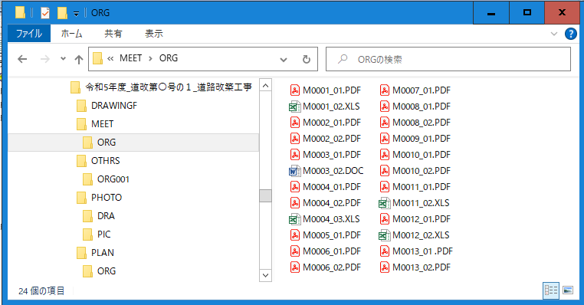
工事番号 |  | R5道改第〇号の1 |  |  | 工事名 |  | 道路改築工事
No. | フォルダ名 | サブフォルダ名 |  | ファイル名 | ファイル種類 | 発議日 | 内容 | 請負者 チェック ※1 | 発注者 チェック ※2
 | 第1階層 | 第2階層 | 第3階層
1 | MEET | ORG |  | M0001_01 | PDF | R5.○.○ | 工事打合せ簿（提出） 工程表（当初） | ○ | ○
2 | MEET | ORG |  | M0001_02 | Excel | 同上 | 同上添付書類 | ○ | ○
3 | MEET | ORG |  | M0002_01 | PDF | R5.○.○ | 工事打合せ簿（報告） 地下埋設物等の調査結果 | ○ | ○
4 | MEET | ORG |  | M0002_02 | PDF | 同上 | 同上添付書類 | ○ | ○
ﾌｫﾙﾀﾞ（第1階層）
5 | MEET | ORG |  | M0003_01 | PDF | R5.○.○ | 工事打合せ簿（提出） 設計図書との不一致等 | ○ | ○
サブフォルダ（第2階層）
6 | MEET | ORG |  | M0003_02 | Word | 同上 | 同上添付書類 | ○ | ○
7 | MEET | ORG |  | M0004_01 | PDF | R5.○.○ | 工事打合せ簿（提出） 施工計画書（当初） | ○ | ○
8 | MEET | ORG |  | M0004_02 | PDF | 同上 | 同上添付書類① | ○ | ○
9 | MEET | ORG |  | M0004_03 | Excel | 同上 | 同上添付書類② | ○ | ○
10 | MEET | ORG |  | M0005_01 | PDF | R5.○.○ | 段階確認書 | ○ | ○
11 | MEET | ORG |  | M0006_01 | PDF | R5.○.○ | 履行報告書（○月） | ○ | ○
12 | MEET | ORG |  | M0006_02 | PDF | 同上 | 同上添付書類 | ○ | ○
情報共有システムのワークフロー機能を用いて決裁処理した工事帳票類
について、各ファイル毎の内容（ファイル名、内容等）を一覧表に記載すること。
13 | MEET | ORG |  | M0007_01 | PDF | R5.○.○ | 立会願 材料立会 | ○ | ○
14 | MEET | ORG |  | M0008_01 | PDF | R5.○.○ | 履行報告書（○月） | ○ | ○
15 | MEET | ORG |  | M0008_02 | PDF | 同上 | 同上添付書類 | ○ | ○
16 | MEET | ORG |  | M0009_01 | PDF | R5.○.○ | 確認願 床掘（岩盤） | ○ | ○
17 | MEET | ORG |  | M0010_01 | PDF | R5.○.○ | 履行報告書（○月） | ○ | ○
18 | MEET | ORG |  | M0010_02 | PDF | 同上 | 同上添付書類 | ○ | ○
19 | MEET | ORG |  | M0011_01 | PDF | R5.○.○ | 工事打合せ簿（提出） リサイクル説明書（変更） | ○ | ○
20 | MEET | ORG |  | M0011_02 | Excel | 同上 | 同上添付書類 | ○ | ○
21 | MEET | ORG |  | M0012_01 | PDF | R5.○.○ | 工事打合せ簿（提出） 工程表（第1回変更） | ○ | ○
22 | MEET | ORG |  | M0012_02 | Excel | 同上 | 同上添付書類 | ○ | ○
23 | MEET | ORG |  | M0013_01 | PDF | R5.○.○ | 工事打合せ簿（提出） 施工計画書（第1回変更） | ○ | ○
※作成例は参考様式であり、MEET（打合せ簿）フォルダ内のファイル名と帳票の内容を必須項目とする。
24 | MEET | ORG |  | M0013_02 | PDF | 同上 | 同上添付書類 | ○ | ○

 |  |  |  |  |  |  |  |  |  | ファイル種類 | 発議事項

 |  |  |  |  |  |  |  |  |  | PDF | 協議
 |  |  |  |  |  |  |  |  |  | Word | 通知
 |  |  |  |  |  |  |  |  |  | Excel | 承諾
 |  |  |  |  |  |  |  |  |  | ｓｆｃ | 報告
 |  |  |  |  |  |  |  |  |  |  | 提出
 |  |  |  |  |  |  |  |  |  |  | その他

